상품제안서
무지 면손수건 50cm (30수 면100%) | 상품코드: S28030

 |  |  |  |  |  |  | 02-713-8555 | www.synergygift.co.kr
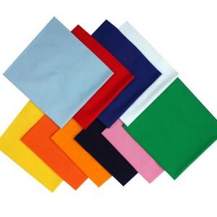 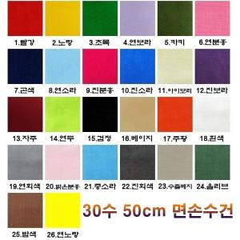

【상세/제작정보】

【인쇄/포장옵션】 | 실크, 풀칼라 / 종이상자

【공급단가】 | 수량 | 500~ | 1,000~ | 3,000~ | 5,000~ | 10,000~
*VAT별도 | 단가 | 1,210원 | 1,170원 | 1,120원 | 1,080원 | 1,050원

【상품 URL】 | https://www.synergygift.co.kr:443/src/goods_detail.php?gdno=28030

